Sheet1
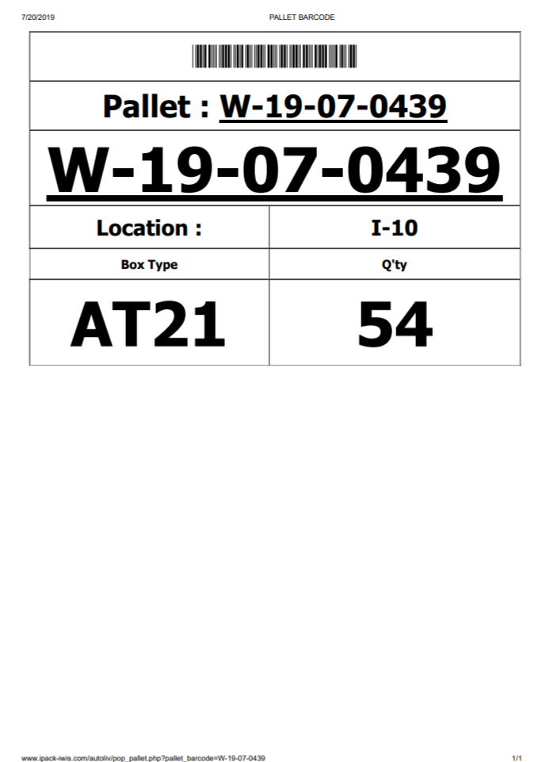
รอบเวลา :

